상품제안서
나오 레트로 디지털 알람시계 | 상품코드: S38483

 |  |  |  |  |  |  | 02-713-8555 | www.synergygift.co.kr
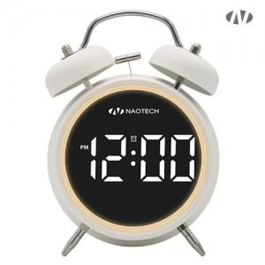 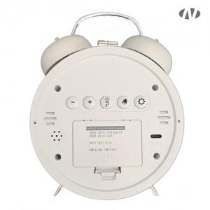

【상세/제작정보】 | 배터리방식 AAA배터리 x 3개 미포함<br>멀티전원 AAA 배터리 or C-Type 케이블 전원공급​

【인쇄/포장옵션】 | 레이저, DTF[UV스티커] / 포장지포장

【공급단가】 | 수량 | 50~ | 100~ | 500~ | 1,000~ | 3,000~
*VAT별도 | 단가 | 10,400원 | 10,000원 | 9,450원 | 9,250원 | 9,000원

【상품 URL】 | https://www.synergygift.co.kr:443/src/goods_detail.php?gdno=38483

